Strona Główna
www.dudusie.pl

 |  | Oferta | Dlaczego "Dudusie"? | Poradnik użytkownika | Kalkulator | O nas | Kontakt | Koszyk

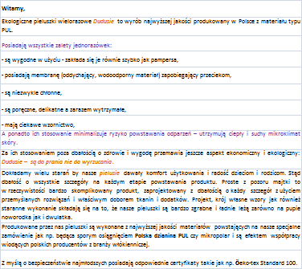
 |  |  |  |  |  |  | Szukaj …
 | Pielusie Dudusie
 |  | Pieluchy Dudusie One Size PUL z mikropolarem |  |  |  |  |  | Koszyk
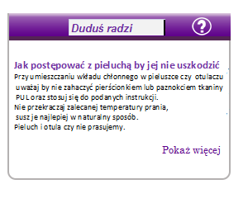
 |  | Otulacze Dudusie One Size PUL z mikropolarem
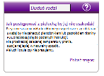
 |  | Wkłady chłonne do pieluch i otulaczy z mikropolarem
 |  | Wkładki sucha pielucha
 |  | Pakiet mini na "dzień dobry"
 |  | Pakiet Ekonomiczny
 |  | Pakiet Premium
 | Kąpielusie
 | Inne
 |  | Zapisz się na newsletter
 |  | Twój mail |  |  |  |  |  | Różne
 |  |  |  |  |  |  |  | Czego nie wolno robić z pieluchami wielorazowymi
 |  |  |  |  |  |  |  | Mity na temat pieluch wielorazowych
 |  |  |  |  |  |  |  | Ulotka Dudusie
 |  |  |  |  |  |  |  | Galeria niemowlaka
 |  |  |  |  |  |  |  | Opinie

 |  |  |  |  |  |  |  | Facebook

 |  | PayU

 |  | Reklama

Pielusie Dudusie
www.dudusie.pl

 |  | Oferta | Dlaczego "Dudusie"? | Poradnik użytkownika | Kalkulator | O nas | Kontakt | Koszyk
 |  | Kategorie
 | Pielusie Dudusie |  |  |  |  |  | Szukaj …
 |  | Pieluchy Dudusie One Size PUL z mikropolarem |  | Pieluchy Dudusie ONE SIZE z mikropolarem
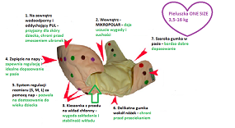
 |  | Otulacze Dudusie One Size PUL z mikropolarem |  |  |  |  |  | Koszyk
 |  | Wkłady chłonne do pieluch i otulaczy z mikropolarem
 |  | Pakiet mini na "dzień dobry"
 |  | Pakiet normal
 | Kąpielusie Dudusie |  |  |  |  |  |  | Różne | To ekologiczne otulacze wielorazowe najwyższej jakości.
 | Inne |  |  |  |  |  |  | Ulotka Dudusie | Zaprojektowane i wykonane w Polsce z użyciem polskich materiałów są połączeniem tradycji i nowoczesności w pielęgnacji niemowląt - co jest doskonałą alternatywą dla innych sposobów pieluchowania.
 |  | Zapisz się na newsletter |  |  |  |  |  | Galeria niemowlaka | Budowa otulacza jest różna od budowy pieluszek wielorazowych – otulacz pozostaje dłużej suchy co pozwala na wymianę samych wkładów. Wybór rodzaju wdg uznania rodziców i ich możliwości finansowych – tetra flanela czy proponowany przez nas wkład chłonny.
 |  |  |  |  |  |  |  | Opinie | Tkanina zewnętrzna to wodoszczelna, oddychająca, elastyczna i miękka w dotyku dzianina, która stanowi zabezpieczenie przed przemakaniem. Dzięki temu, ze tkanina nie przepuszcza cząsteczek wody lecz przepuszcza cząsteczki pary wodnej ryzyko odparzeń jest zminimalizowane. Warstwę wewnętrzną utrzymującą wkład na miejscu stanowią zakładki PUL obszyte warstwą mikropolaru, który dzięki swej strukturze utrzymuje odpowiednio ciepły i suchy mikroklimat skóry. Jest antyalergiczny, nie powoduje uczuleń a przy tym jest łatwy w utrzymaniu czystości i bardzo szybko schnie. Charakteryzuje się lekkością, dobrą oddychalnością i antypilingowym wykończeniem.
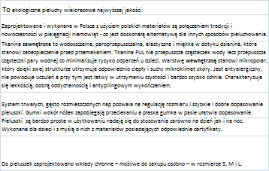
 |  | Twój mail |  |  |  |  |  |  | System trwałych, gęsto rozmieszczonych nap pozwala na regulację rozmiaru i szybkie i dobre dopasowanie otulacza. Delikatne lamówki wokół nóżek zapobiegają przeciekaniu a płaska gumka w pasie ułatwia dopasowanie.
 |  |  |  |  |  |  |  | Facebook | Otulacze są bardzo proste w użytkowaniu nadają się do stosowania zarówno na dzień jak i na noc. Wykonane dla dzieci i z myślą o nich z materiałów posiadających odpowiednie certyfikaty.
 |  |  |  |  |  |  |  |  | Do otulaczy zaprojektowano uniwersalne wkłady chłonne – możliwe do zakupu osobno – w rozmiarze S, M i L.
 |  | Promocje (kształt do wyboru)

 |  | PayPal

Otulacze Dudusie
www.dudusie.pl

 |  | Oferta | Dlaczego "Dudusie"? | Poradnik użytkownika | Kalkulator | O nas | Kontakt | Koszyk
 |  | Kategorie
 | Pielusie Dudusie |  |  |  |  |  | Szukaj …
 |  | Pieluchy Dudusie One Size PUL z mikropolarem
 |  | Otulacze Dudusie One Size PUL z mikropolarem |  |  |  |  |  | Koszyk
 |  | Wkłady chłonne do pieluch i otulaczy z mikropolarem |  | Otulacze Dudusie ONE SIZE z mikropolarem
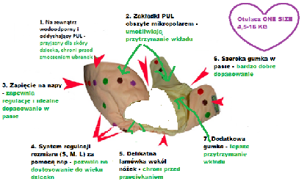
 |  | Pakiet mini na "dzień dobry"
 |  | Pakiet normal
 | Kąpielusie Dudusie |  |  |  |  |  |  | Różne
 | Inne |  |  |  |  |  |  | Ulotka Dudusie
 |  | Zapisz się na newsletter |  |  |  |  |  | Galeria niemowlaka
 |  |  |  |  |  |  |  | Opinie
 |  | Twój mail |  | Pieluchy Dudusie ONE SIZE z mikropolarem
 |  |  |  |  |  |  |  | Facebook

 |  | Promocje (kształt do wyboru)

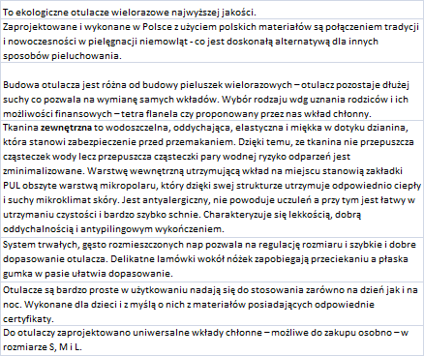
 |  | PayPal

